Verzoek Vermelding isolatiemat.
Vermelding van monumentenglas op de meldcodelijst monumenten van de InvesteringsSubsidie Duurzame energie en Energiebesparing (ISDE)
 |  | 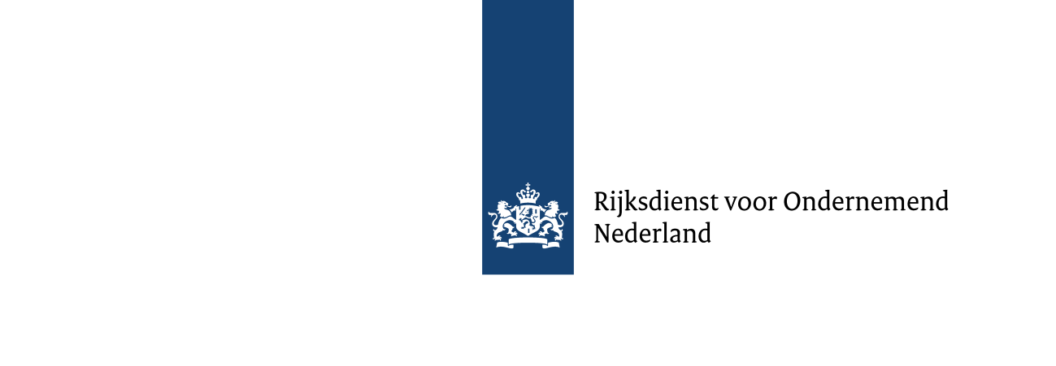
 |  |  |  |  |  |  | Versie 2026.1

Met dit formulier kunt u een verzoek doen om uw monumentenglas te laten plaatsen op de meldcodelijst monumenten van de InvesteringsSubsidie Duurzame energie en Energiebesparing (ISDE).

Bij dit formulier zijn de volgende bijlagen verplicht:
- Prestatieverklaring/Kwaliteitsverklaring
prestatieverklaring of kwaliteitsverklaring als bedoeld in artikel 1.8 van het Bouwbesluit 2012
- De onderbouwing van de opgegeven waarden in de tabel hier onder voor U-waarde (W/(m2K)

Vul het formulier volledig in en stuur dit via e-mail naar dew@rvo.nl, onder vermelding van Meldcodelijst Monumenten Glas.

U krijgt hiervan een ontvangstbevestiging.

U kunt dit formulier niet gebruiken om subsidie aan te vragen. Dit formulier is voor fabrikanten, leveranciers en importeurs. Voor meer informatie kijk op mijn.rvo.nl of bel met 088 042 42 42 (lokaal tarief).

Uw gegevens
Organisatie

Voorletters en tussenvoegsel

Achternaam |  |  |  | Kies…

Straat en huisnummer

Postcode en Woonplaats

Telefoonnummer

E-mail

Materiaalgegevens
 |  |  |  |  | Conform prestatieverklaring/kwaliteitsverklaring
Categorie | Merk | Model/type | Materiaal |  | Ug waarde | Glasdikte 1 (mm) | Spouw-breedte 1 (mm) | Spouw-vulling | Glasdikte 2 (mm)
Kies… |  |  |  |  |  |  |  | Kies…

Kies… |  |  |  |  |  |  |  | Kies…

Kies… |  |  |  |  |  |  |  | Kies…

Kies… |  |  |  |  |  |  |  | Kies…

Kies… |  |  |  |  |  |  |  | Kies…

Kies… |  |  |  |  |  |  |  | Kies…

Kies… |  |  |  |  |  |  |  | Kies…

Kies… |  |  |  |  |  |  |  | Kies…

Kies… |  |  |  |  |  |  |  | Kies…

Kies… |  |  |  |  |  |  |  | Kies…

Kies… |  |  |  |  |  |  |  | Kies…

Verplichte mee te sturen bijlagen
> Prestatieverklaring of kwaliteitsverklaring
> De onderbouwing van de opgegeven U-waarden (W/m2K)

